工作表1
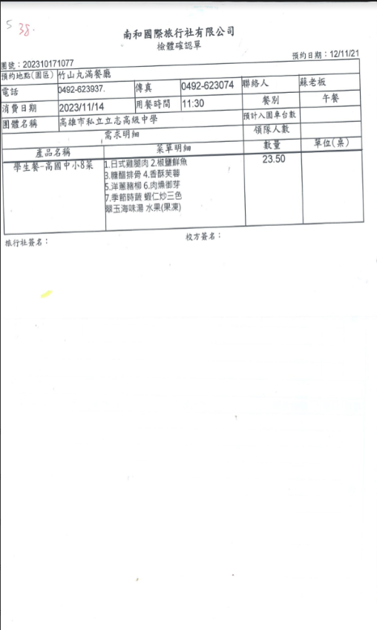
南和國際旅行社有限公司 檢體確認單
團號：202310171077
預約日期：12/11/21
預約地點(園區)竹山丸滿餐廳
電話：
0492-623937.
傳真
0492-623074 聯絡人
蘇老板
消費日期
2023-11-14
用餐時間 11：30
餐別
午餐
團體名稱 高雄市私立立志高級中學 需求明細
預計入園車台數
領隊人數
產品名稱
菜單明細
數量
單位(桌)
學生餐-高國中小8菜 1.日式雞腿肉2.椒鹽鮮魚
23.5
B.糖醋排骨4.香酥芙蓉
5.洋蔥豬柳6.肉燥御芽
7.季節時蔬 蝦仁炒三色 翠玉海味湯水果(果凍)
旅行社簽名：
校方簽名：

